Sheet2
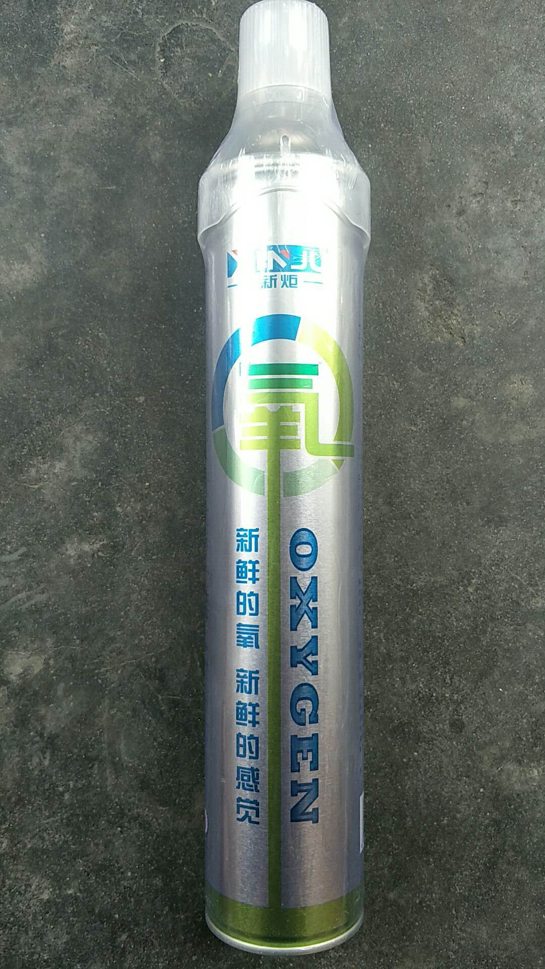

应急使用，一直按的话也就使用20分钟左右

